TPS
 |  |  |  |  |  |  |  |  |  |  | No . Reg
 |  |  |  |  |  |  |  |  |  |  | Plant
 |  |  |  |  |  |  |  |  |  |  | Location
 |  |  |  |  |  |  |  |  |  |  | Type
NO.FORM: FRM-MS-S15-081-00
VISUAL | NO | ITEM | STANDAR | BULAN
 |  |  |  | 1 | 2 | 3 | 4 | 5 | 6 | 7 | 8 | 9 | 10 | 11 | 12
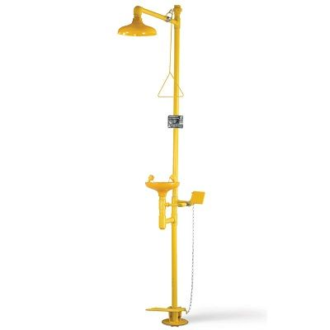 | 1 | Instalation Base | Terpasang dengan kuat, dan tidak berkarat

 | 2 | Pipa saluran air | Pipa saluran air berfungsi dan tidak rusak

 | 3 | Wastafel eye wash | Wastafel tidak ada penyokan dan tidak ada karat

 | 4 | Kran eye wash | Kran berfungsi dan tidak ada karat

 | 5 | Tuas eye wash | Tuas berfungsi dan tidak berkarat

 | 6 | Tuas Shower | Tuas berfungsi dan tidak berkarat

 | 7 | Sign | Pastikan terlihan jelas dan tidak rusak

 | 8 | Shower Head | Berfungsi dengan baik dan tidak berkarat

Paraf PIC
Paraf Leader
Paraf SPV

